상품제안서
ADATA 외장하드 HD330 | 상품코드: F18645

 |  |  |  |  |  |  | 02-412-0044 | www.easy1.co.kr
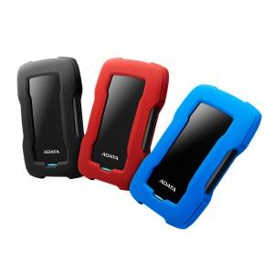

【상세/제작정보】

【인쇄/포장옵션】 | 레이저 / 포장지포장

【공급단가】 | 수량 | 10~ | 50~ | 100~ | 300~ | 500~
*VAT별도 | 1TB | 61,360원 | 60,380원 | 58,900원 | 57,430원 | 56,450원
 | 2TB | 85,220원 | 83,860원 | 81,810원 | 79,770원 | 78,400원
 | 4TB | 143,180원 | 140,890원 | 137,450원 | 134,010원 | 131,720원
 | 5TB | 184,090원 | 181,140원 | 176,720원 | 172,300원 | 169,360원

【상품 URL】 | https://dev.easy1.co.kr:443/src/goods_detail.php?gdno=18645

